2020_07_data
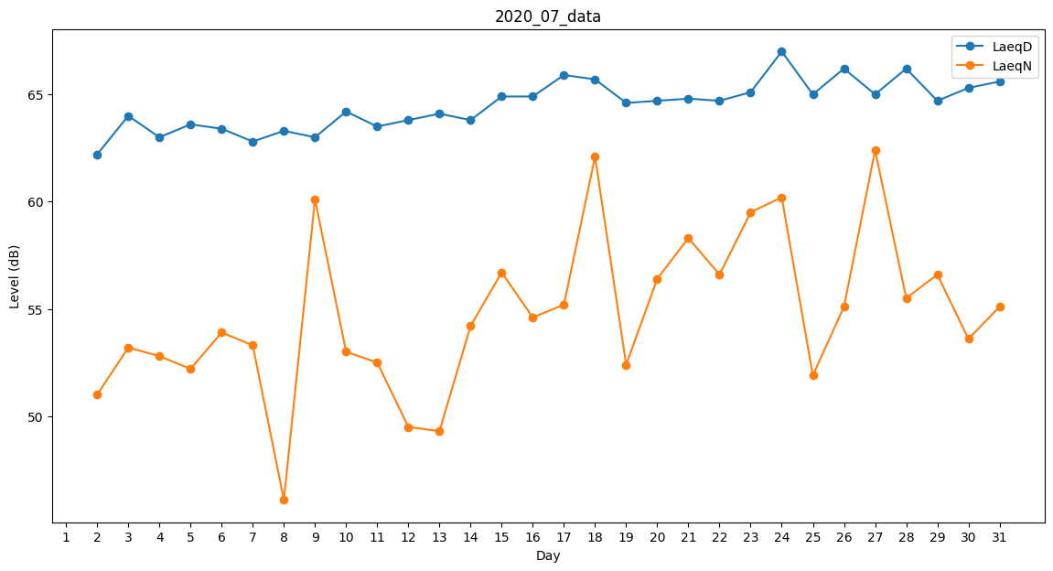
Day | LaeqD | LaeqN
1 | 53.1 | 0
2 | 62.2 | 51
3 | 64 | 53.2
4 | 63 | 52.8
5 | 63.6 | 52.2
6 | 63.4 | 53.9
7 | 62.8 | 53.3
8 | 63.3 | 46.1
9 | 63 | 60.1
10 | 64.2 | 53
11 | 63.5 | 52.5
12 | 63.8 | 49.5
13 | 64.1 | 49.3
14 | 63.8 | 54.2
15 | 64.9 | 56.7
16 | 64.9 | 54.6
17 | 65.9 | 55.2
18 | 65.7 | 62.1
19 | 64.6 | 52.4
20 | 64.7 | 56.4
21 | 64.8 | 58.3
22 | 64.7 | 56.6
23 | 65.1 | 59.5
24 | 67 | 60.2
25 | 65 | 51.9
26 | 66.2 | 55.1
27 | 65 | 62.4
28 | 66.2 | 55.5
29 | 64.7 | 56.6
30 | 65.3 | 53.6
31 | 65.6 | 55.1

